Schéma_Cmd
Schéma électrique de la partie commande
ReadMe : Explication calcul et Manuel d'utilisation du "Sheet"
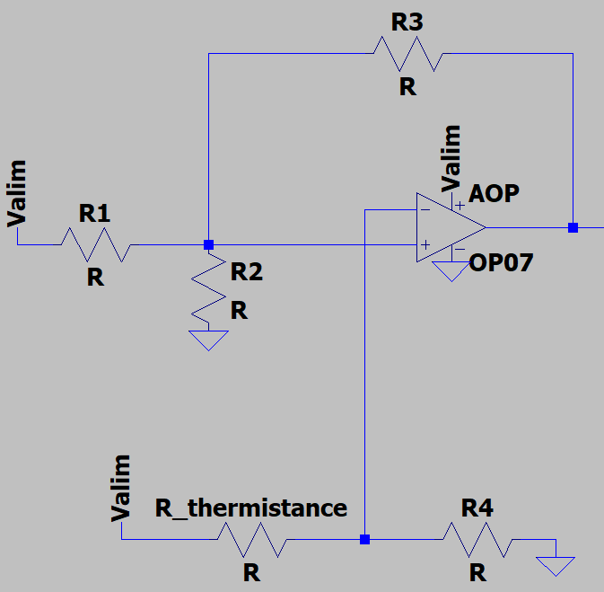

Val_Therm
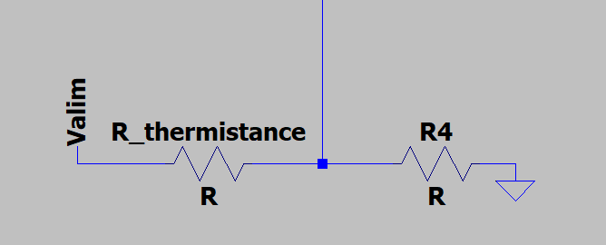
Tension_Alim | 12 | V | Case à modifier
R_thermistance_70 (Ω) | 3 | kΩ | Case à ne pas modifier
R_thermistance_40 (Ω) | 5 | kΩ
R4 (Ω) | 10 | kΩ
Seuil_Haut | 9.23 | V
Seuil_Bas | 8.00 | V

Val_Hyst
Tension_Alim | 12 | V |  |  |  | Seuil Haut |  | Seuil Bas
 |  |  |  |  | Valeur Seuil à trouver | 9.23 | V | 8.00 | V
 | R (Ω) |  | Y (S)
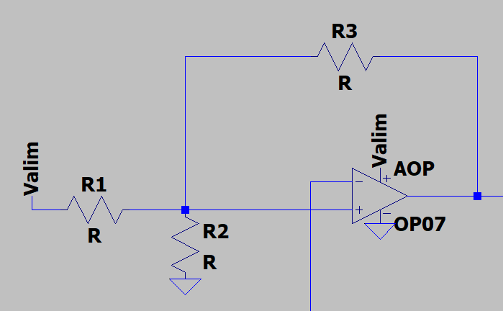
R1 | 56 | kΩ | 0.0179 | 10^-3S
R2 | 6 | kΩ | 0.16666666667 | 10^-3S
R3 | 8 | kΩ | 0.125 | 10^-3S

Seuil haut
Vsortie | 12 | -> | 0 | V
Ventrée | 5.54 | -> | 0.69 | V

Seuil bas
Vsortie | 0 | -> | 12 | V
Ventrée | 0.69 | -> | 5.54 | V

ΔV | 4.85

